Enigma
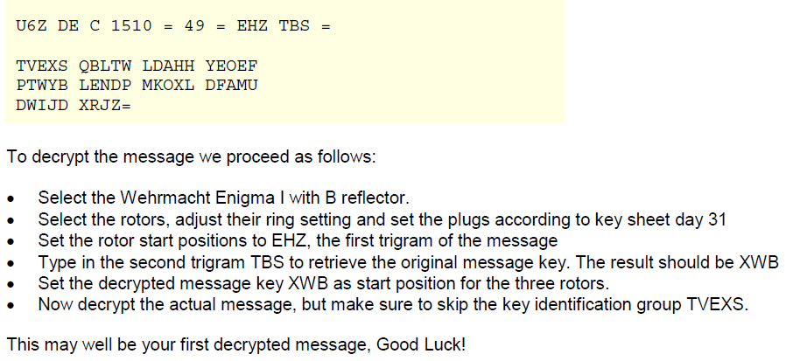
Configuration :
 |  | Rotor 3 (slow) | Rotor 2 (middle) | Rotor 1 (fast)
 | Rotor ID | I | II | V |  |  |  |  |  |  | char to number
 | Ring setting | 6 | 22 | 14 |  | f | v | n |  |  | x | w | b
 | Start position | 24 | 23 | 2 |  | x | w | b |  |  | 24 | 23 | 2

 | Reflector | B

 | Plug table | p | m | i | k | n | y | g | v | r | d | o | l | u | j | h | t | b | f | e | c
 |  | o | l | u | j | h | t | b | f | e | c | p | m | i | k | n | y | g | v | r | d

Input : |  |  |  |  |  |  | Output :

 | Caract IN : | Z |  |  |  |  |  | Caract OUT : | l

 | Text IN : | QBLTW LDAHH YEOEF PTWYB LENDP MKOXL DFAMU DWIJD XRJZ |  |  |  |  |  | Text OUT : | DERFU EHRER ISTTO DXDER KAMPF GEHTW EITER XDOEN ITZX |  |  | der fuehrer ist tod der kampf geht weiter doen itz

validation
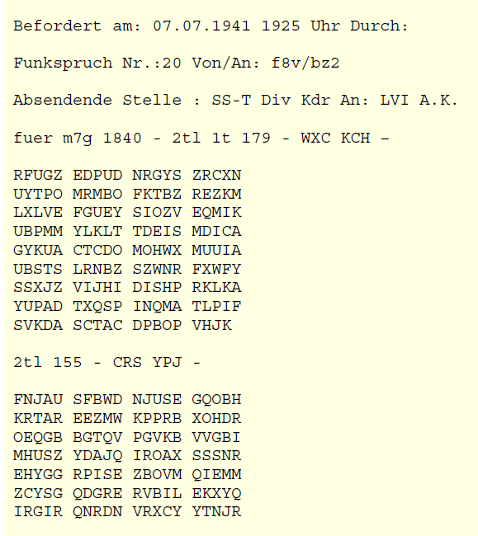
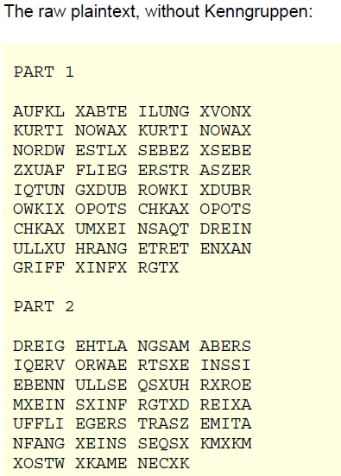
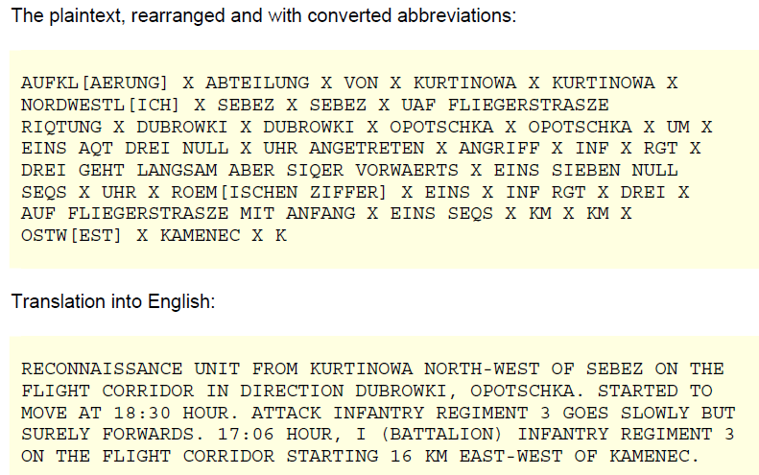
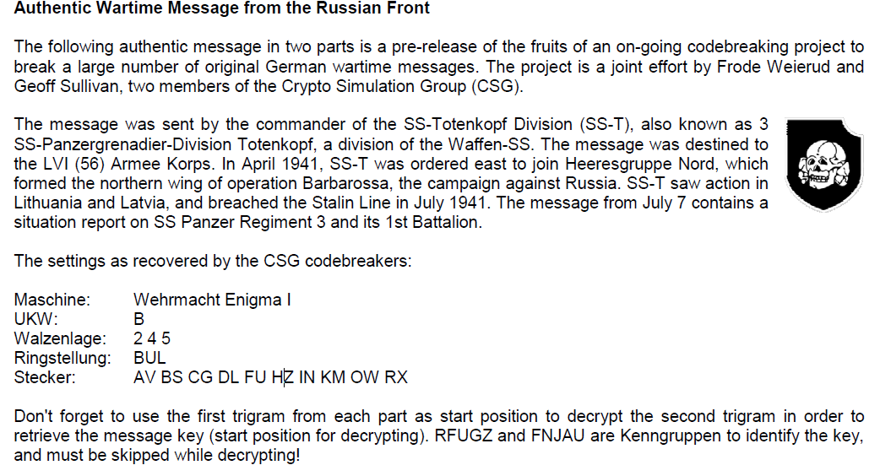
EDPUD NRGYS ZRCXN UYTPO MRMBO FKTBZ REZKM LXLVE FGUEY SIOZV EQMIK UBPMM YLKLT TDEIS MDICA GYKUA CTCDO MOHWX MUUIA UBSTS LRNBZ SZWNR FXWFY SSXJZ VIJHI DISHP RKLKA YUPAD TXQSP INQMA TLPIF SVKDA SCTAC DPBOP VHJK

aufkl xabte ilung xvonx kurti nowax kurti nowax nordw estlx sebez xsebe zxuaf flieg erstr aszer iqtun gxdub rowki xdubr owkix opots chkax opots chkax umxei nsaqt drein | AUFKL XABTE ILUNG XVONX KURTI NOWAX KURTI NOWAX NORDW ESTLX SEBEZ XSEBE ZXUAF FLIEG ERSTR ASZER IQTUN GXDUB ROWKI XDUBR OWKIX OPOTS CHKAX OPOTS CHKAX UMXEI NSAQT DREIN

